关系图
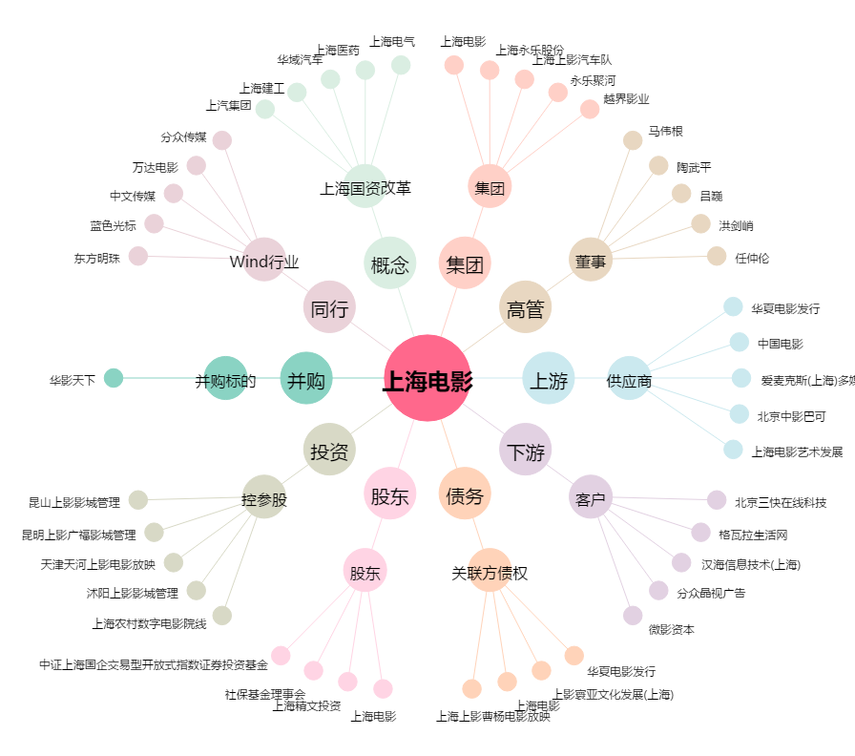
上海电影[601595.SH] - 关系概览图

